Prueba Documentos
Prueba de Caja Negra |  |  |  | 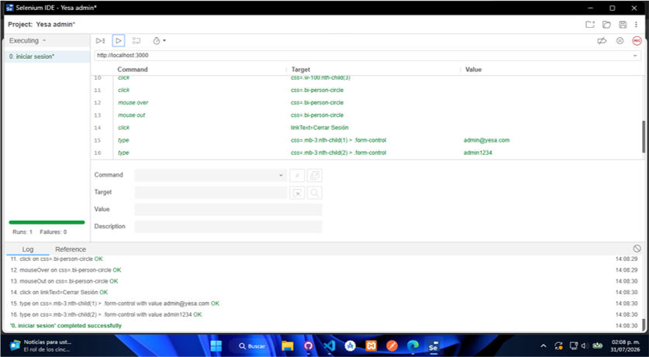

INFORMACION GENERAL | Busca asegurar que el frontend web funciona de acuerdo con las especificaciones y que el módulo lógico es válido. Los aspectos a considerar son los siguientes: Rutinas de excepción, Rutinas de error, Manejo de parámetros, Validaciones, Valores válidos, Valores límites, Rangos, Mensajes posibles

Identificador Prueba | Nombre Prueba |  | Responsable
CP01 | Login |  | Juan Sánchez
Descripción | Comprueba el funcionamiento del inicio y cierre de sesion siempre y cuando haya credenciales validas

Servicio / Componente Probado
Login/Logout

Perrequisitos
Para la revision del modulo debe existir el formulario de inicio de sesión y boton de cierre de sesión

Método Utilizado | Instrucciones de la Prueba
Prueba de la caja negra | 1. Llenar formulario con credenciales validas 2. Iniciar sesión 3. Cerrar sesión

Datos Entrada |  | Salida Esperada
E-mail y contraseña |  | Mostrar pagina con sesion iniciada

Identificador Prueba | Nombre Prueba |  | Responsable
CP02 | Gestion de usuarios |  | Juan Sánchez
Descripción | Gestion de usuarios completa (CRUD/Patch)

Servicio / Componente Probado
Gestión de usuarios

Perrequisitos
Debe existir una sesion iniciada con una cuenta con rol de administrador

Método Utilizado | Instrucciones de la Prueba
Prueba de la caja negra | 1. Iniciar sesion como admin. 2. Dirigirse al Gestión de usuarios. 3. Llenar formulario de creación de usuarios. 4. Crear usuario nuevo. 5. Buscar usuario creado por filtro con el nombre. 6. Llenar fomulario de edición solo llenando los campos que se van a editar. 7. Editar informacion básica del usuario (nombre, apellido, contraseña, e-mail, telefono y direccion). 8. Desacivar y activar usuario. 9. Eliminar usuario. 10. Buscar usuario por filtro de nombre para comprobar la eliminación del usuario.

Datos Entrada |  | Salida Esperada
Creación(nombre, apellido, e-mail, telefono, direccion, estado, rol), edicion de informacion, desactivacion /activacion, eliminacion y consulta del usuario |  | Usuario creado, información editada, activado/desactivado, eliminado y consultado

Identificador Prueba | Nombre Prueba |  | Responsable
CP03 | Gestion de categorias |  | Juan Sánchez
Descripción | Gestion de categorias completa (CRUD/Patch)

Servicio / Componente Probado
Gestión de categorias

Perrequisitos
Debe existir una sesion iniciada con una cuenta con rol de administrador

Método Utilizado | Instrucciones de la Prueba
Prueba de la caja negra | 1. Iniciar sesion como admin. 2. Dirigirse al Gestión de categorias. 3. Llenar formulario de creación de categorias. 4. Crear categoria nueva. 5. Buscar categoria creada por filtro con su nombre. 6. Llenar fomulario de edición solo llenando los campos que se van a editar. 7. Editar informacion de la categoria (nombre, descripción). 8. Desacivar y activar categoria. 9. Eliminar categoria. 10. Buscar categoria por filtro de nombre para comprobar la eliminación de la categoria.

Datos Entrada |  | Salida Esperada
Creación (nombre, descripción), edición, activación/desactivacion, eliminacion y consulta de la categoria |  | Categoria creada, editada, activada/desactivada, eliminada y consultada

Identificador Prueba | Nombre Prueba |  | Responsable | 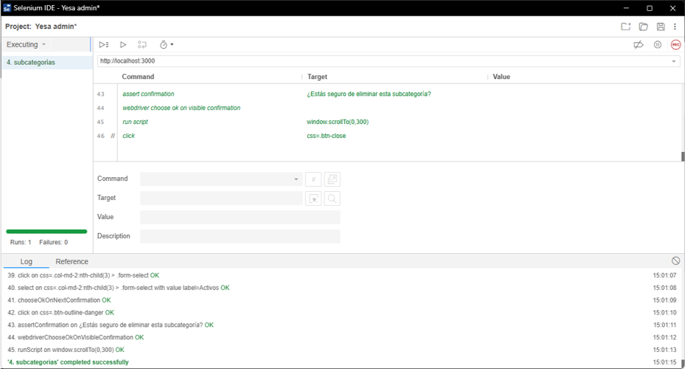
CP04 | Gestion de subcategorias |  | Juan Sánchez
Descripción | Gestion de subcategorias completa (CRUD/Patch)

Servicio / Componente Probado
Gestión de subcategorias

Perrequisitos
Debe existir una sesion iniciada con una cuenta con rol de administrador y debe existir una o mas categorias existentes.

Método Utilizado | Instrucciones de la Prueba
Prueba de la caja negra | 1. Iniciar sesion como admin. 2. Dirigirse al Gestión de subcategorias. 3. Llenar formulario de creación de subcategorias. 4. Crear subcategoria nueva. 5. Buscar subcategoria creada por filtro con su nombre. 6. Llenar fomulario de edición solo llenando los campos que se van a editar. 7. Editar informacion de la categoria (nombre, categoria asociada, descripción). 8. Desacivar y activar subcategoria. 9. Eliminar subcategoria. 10. Buscar subcategoria por filtro de nombre para comprobar la eliminación de la subcategoria.

Datos Entrada |  | Salida Esperada
Creación (nombre, descripción), edición, activación/desactivacion, eliminacion y consulta de la subcategoria. |  | Subcategoria creada, editada, activada/desactivada, eliminada y consultada

Identificador Prueba | Nombre Prueba |  | Responsable | 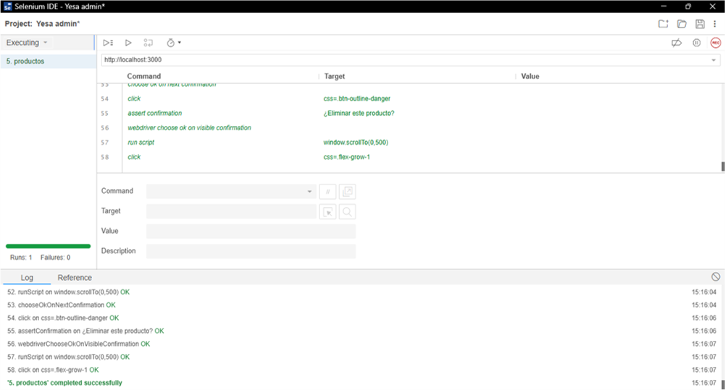
CP05 | Gestion de productos |  | Juan Sánchez
Descripción | Gestion de productos completa (CRUD/Patch)

Servicio / Componente Probado
Gestión de productos

Perrequisitos
Debe existir una sesion iniciada con una cuenta con rol de administrador, debe existir una categoria y subcategoria creadas y asociadas

Método Utilizado | Instrucciones de la Prueba
Prueba de la caja negra | 1. Iniciar sesion como admin. 2. Dirigirse al Gestión de productos. 3. Llenar formulario de creación de productos. 4. Crear producto nuevo. 5. Buscar producto creada por filtro con su nombre. 6. Llenar fomulario de edición solo llenando los campos que se van a editar. 7. Editar informacion del producto (nombre, precio, stock, categoria asociada, subcategoria asociada, imagen, descripción). 8. Desacivar y activar producto. 9. Eliminar producto. 10. Buscar producto por filtro de nombre para comprobar la eliminación del producto.

Datos Entrada |  | Salida Esperada
Creación (nombre, precio, stock, categoria asociada, subcategoria asociada, imagen, descripción), edicion, activación/desactivación, eliminación y consulta del producto. |  | Producto creado, editado, activado/desativado, eliminado y consultado

Identificador Prueba | Nombre Prueba |  | Responsable | 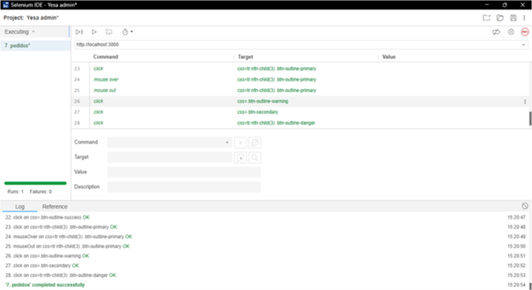
CP06 | Gestion de pedidos |  | Juan Sánchez
Descripción | Gestion de pedidos (modificar estado)

Servicio / Componente Probado
Gestión de pedidos

Perrequisitos
Debe existir una sesion iniciada con una cuenta con rol de administrador o auxiliar y deben existir registros de pedidos

Método Utilizado | Instrucciones de la Prueba
Prueba de la caja negra | 1. Iniciar sesión como admin o auxiliar.. 2. Ir al Gestión de pedidos. 3. Elegir pedidos cualquiera para modificar su estado.

Datos Entrada |  | Salida Esperada
Modificación de estado y consulta de los pedidos |  | Estado y consulta de los pedidos modificados.

Identificador Prueba | Nombre Prueba |  | Responsable | 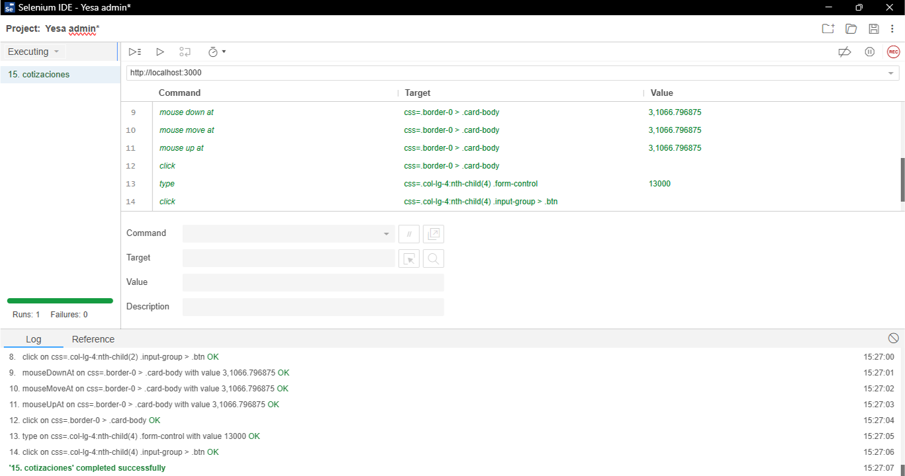
CP07 | Gestion de cotizaciones |  | Juan Sánchez
Descripción | Gestion de cotizacion (asignación de precios)

Servicio / Componente Probado
Gestión de cotizaciones

Perrequisitos
Debe existir una sesion iniciada con una cuenta con rol de administrador y una o mas cotizaciones hechas por cualquier usuario

Método Utilizado | Instrucciones de la Prueba
Prueba de la caja negra | 1. Iniciar sesión como admin 2. Ir al Gestión de cotizaciones 3. Asignar valores a varias cotizaciones para comprobar que la cotizacion cambia de estado al asignarle un valor.

Datos Entrada |  | Salida Esperada
Valor de la cotización (precio) |  | Cotizacion con valor asignado y estado convetido a cotizado

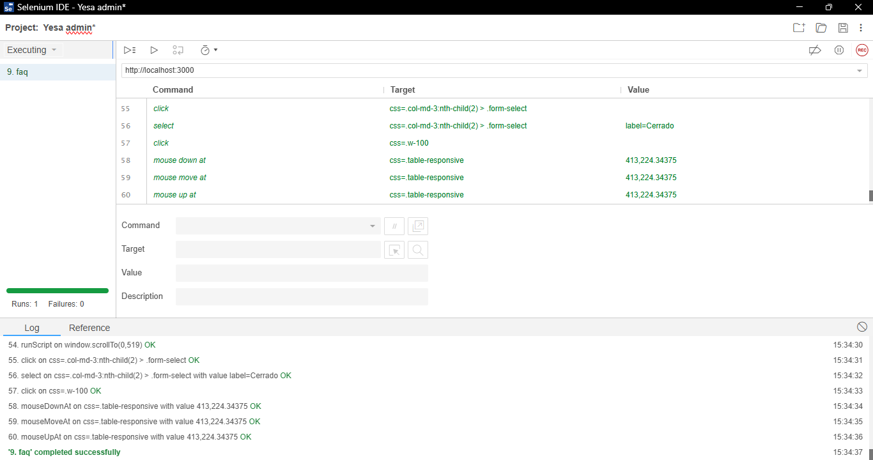
Identificador Prueba | Nombre Prueba |  | Responsable
CP08 | Gestion de consultas |  | Juan Sánchez
Descripción | Gestion de consultas

Servicio / Componente Probado
Gestión de consultas

Perrequisitos
Debe existir una sesion iniciada con una cuenta con rol de administrador

Método Utilizado | Instrucciones de la Prueba
Prueba de la caja negra | 1. Iniciar sesión como admin o auxiliar. 2. Ir al Gestión de consultas. 3. Filtrar por nombre del usuario para encontrar su consulta. 4. Visualizar detalle de la consulta (mensaje). 5. Abrir y llenar formulario de respuesta a la consulta (respuesta). 6. Enviar respuesta. Filtrar consultas por estado (respondido), y cerrar el ticket que se respondió.

Datos Entrada |  | Salida Esperada
Respuesta a la consulta, cierre del ticket |  | Respuesta enviada y estado de la consulta convertido a respondido, ticket cerrado

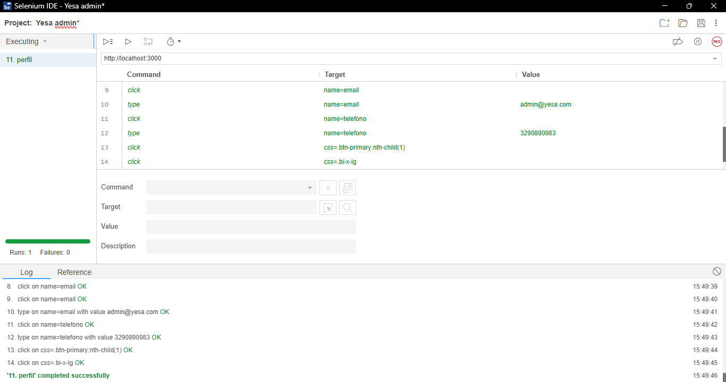
Identificador Prueba | Nombre Prueba |  | Responsable
CP09 | Perfil |  | Juan Sánchez
Descripción | Edición de perfil

Servicio / Componente Probado
Mi perfil

Perrequisitos
Debe existir una sesion iniciada.

Método Utilizado | Instrucciones de la Prueba
Prueba de la caja negra | 1. Iniciar sesión con credenciales válidas. 2. Ir a la pantalla de mi perfil. 3. Llenar los campos de los datos que se van a editar. 4. Enviar el formulario para actualizar la información.

Datos Entrada |  | Salida Esperada
Datos a modificar (nombre, e-mail, teléfono, dirección, contraseña) |  | Datos del usuario modificados

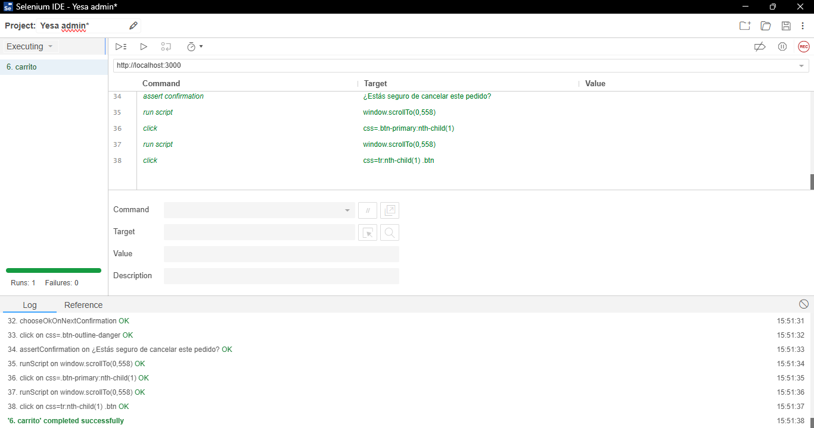
Identificador Prueba | Nombre Prueba |  | Responsable
CP10 | Carrito |  | Juan Sánchez
Descripción | Carrito de compras

Servicio / Componente Probado
Carrito

Perrequisitos
Deben existir productos existentes y con stock en el catalogo

Método Utilizado | Instrucciones de la Prueba
Prueba de la caja negra | 1. Ir al catálogo. 2. Añadir productos al carrito. 3. Ir al carrito. 4. Modificar cantidades de los productos. 5. Eliminar un producto del carrito. 6. Proceder al pago. 7. Iniciar sesión. 8. Llenar el formulario de compra (nombre, e-mail, dirección, telefono, metodo de pago y notas adicionales). 9. Confirmar pedido. 10. Al

Datos Entrada |  | Salida Esperada
Añadir, modificar cantidades y eliminar productos del carrito, pagar y confirmar pedido (nombre, dirección, telefono, e-mail, metodo de pago y notas adicionales) |  | Productos añadidos, cantidades editadas y eliminados del carrito, pedido pagado y confirmado

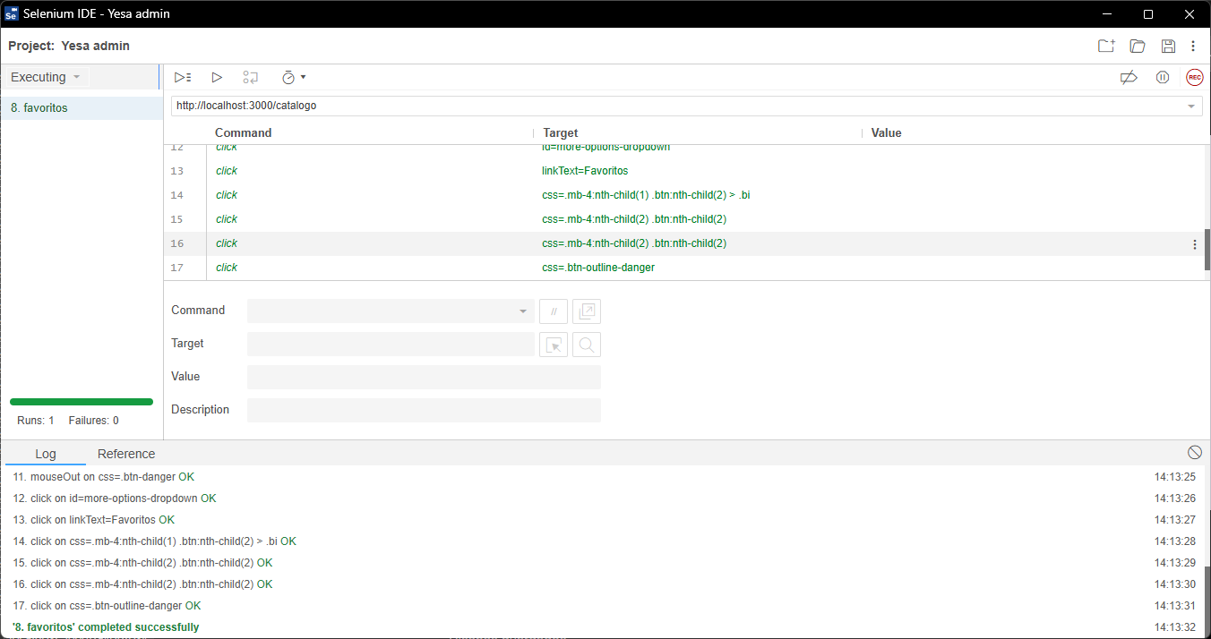
Identificador Prueba | Nombre Prueba |  | Responsable
CP11 | Favoritos |  | Juan Sánchez
Descripción | Lista de productos añadidos a favoritos

Servicio / Componente Probado
Favoritos

Perrequisitos
Debe existir una sesion iniciada y deben existir productos existentes en el catalogo

Método Utilizado | Instrucciones de la Prueba
Prueba de la caja negra | 1. Iniciar sesión. 2. Ir al catalogo. 3. Añadir productos a favoritos. 4. Ir a la lista de favoritos. 5. Eliminar productos de favoritos. 6. Recargar ventana para comprobar la eliminación de los productos de la lista.

Datos Entrada |  | Salida Esperada
Adición y eliminación de productos a favoritos |  | Productos añadidos y eliminados de favoritos

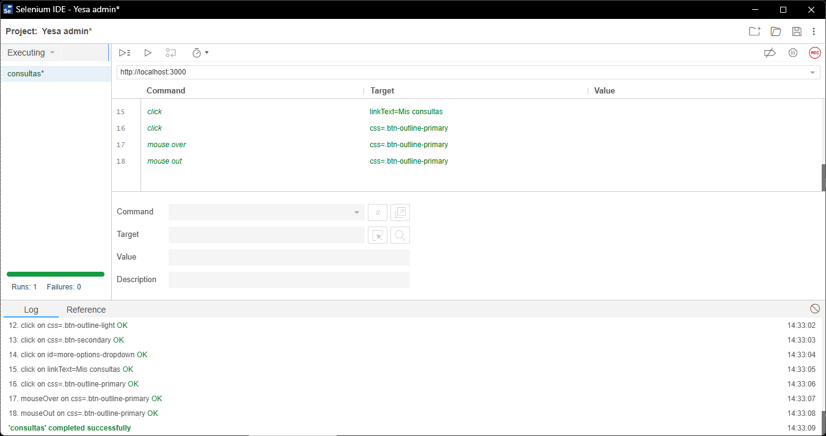
Identificador Prueba | Nombre Prueba |  | Responsable
CP12 | Consultas |  | Juan Sánchez
Descripción | Apartado de consultas para el usuario en caso de inconvenientes con pedidos

Servicio / Componente Probado
Consultas

Perrequisitos
Debe existir una sesion iniciada

Método Utilizado | Instrucciones de la Prueba
Prueba de la caja negra | 1. Iniciar sesión. 2. Abrir el Gestión de consultas. 3. Llenar formulario para contactar soporte. 4. Enviar consulta. 5. Ir a mis consultas. 6. Ver detalles de la consulta enviada

Datos Entrada |  | Salida Esperada
Nombre, e-mail, asunto, mensaje y consulta enviada |  | Consulta enviada y consultada

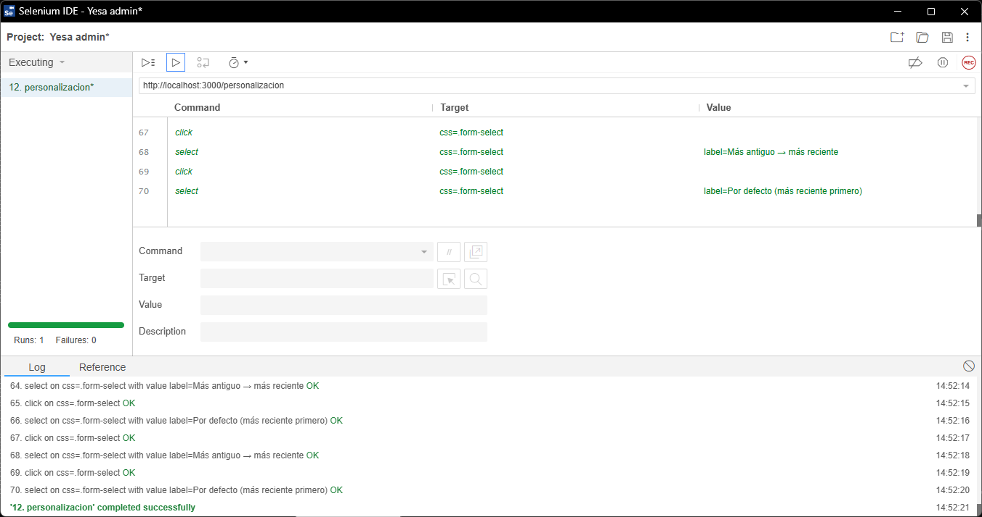
Identificador Prueba | Nombre Prueba |  | Responsable
CP13 | Personalización |  | Juan Sánchez
Descripción | Apartado de personalización

Servicio / Componente Probado
Personalización

Perrequisitos

Método Utilizado | Instrucciones de la Prueba
Prueba de la caja negra | 1. Ir a personalización. 2. Comprobar controles del visor del modelo 3d. 3. Seleccionar colores para aplicar al modelo. 4. Añadir texto con fuente, tamaño y color. 5. Guardar diseño localmente o en la cuenta. 6. Ir a diseños guardados para comprobar que el diseño se guardo. 7. Editar el diseño. 8. Guardar la edición. 9. Volver a diseños guardados. 10. Eliminar el diseño

Datos Entrada |  | Salida Esperada
Selección de colores, selección de texto y guardado del diseño Edición y eliminación del diseño. |  | Colores y textos aplicados al modelo, modelo guardado localmente o en la cuenta. Modelo editado y eliminado

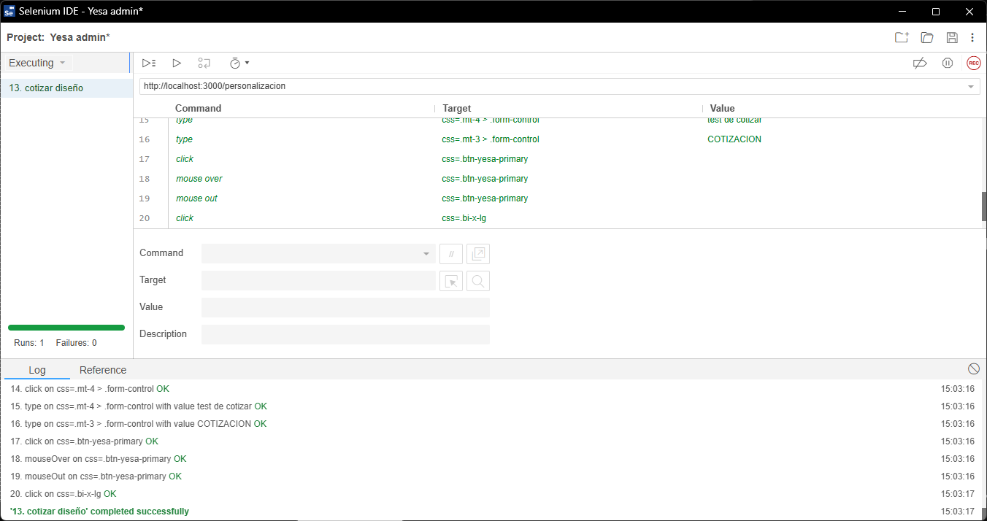
Identificador Prueba | Nombre Prueba |  | Responsable
CP14 | Cotización |  | Juan Sánchez
Descripción | Diseños personalizados listos para enviar a cotización

Servicio / Componente Probado
Cotización

Perrequisitos
Debe existir una sesion iniciada

Método Utilizado | Instrucciones de la Prueba
Prueba de la caja negra | 1. Personalizar un diseño. 2. Cotizar el diseño. 3. Ir a mis cotizaciones. 4. Ver detalles del diseño cotizado.

Datos Entrada |  | Salida Esperada
Cotización del diseño |  | Diseño enviado a cotizacion

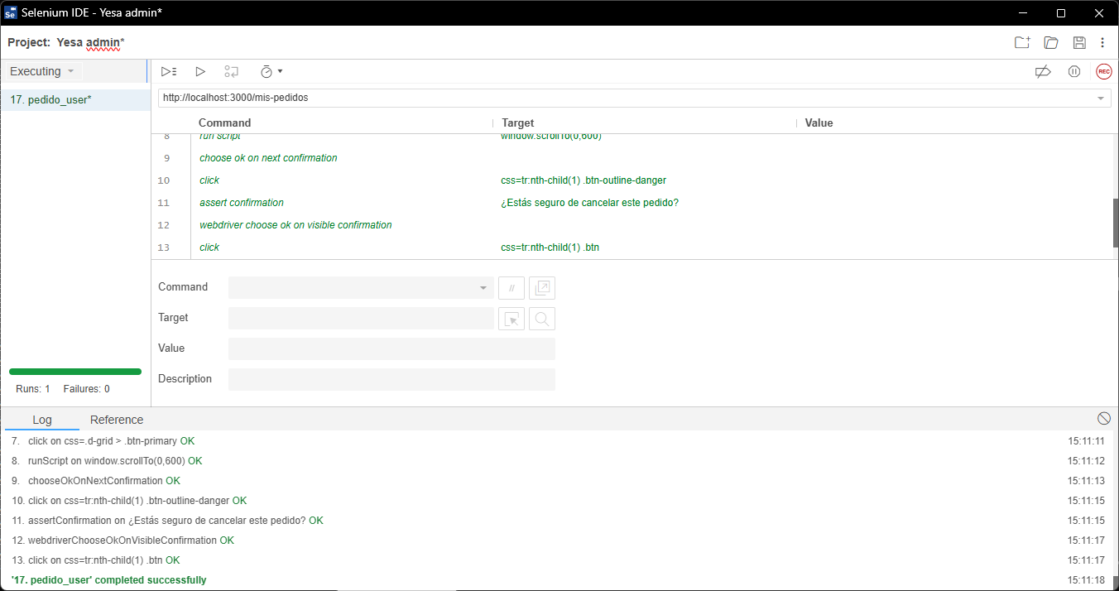
Identificador Prueba | Nombre Prueba |  | Responsable
CP15 | Pedidos |  | Juan Sánchez
Descripción | Consulta de pedidos por parte del usuario

Servicio / Componente Probado
Mis pedidos

Perrequisitos
Debe existir una sesion iniciada y pedidos existentes en estado pendiente hechos por el usuario

Método Utilizado | Instrucciones de la Prueba
Prueba de la caja negra | 1. Ir a mis pedidos. 2. Verificar pedidos con estado pendiente. 3. Elegir un pedido pendiente y cancelarlo. 4. Recargar ventana para comprobar que el pedido se canceló

Datos Entrada |  | Salida Esperada
Consulta y cancelación del pedido |  | Pedido consultado y cancelado

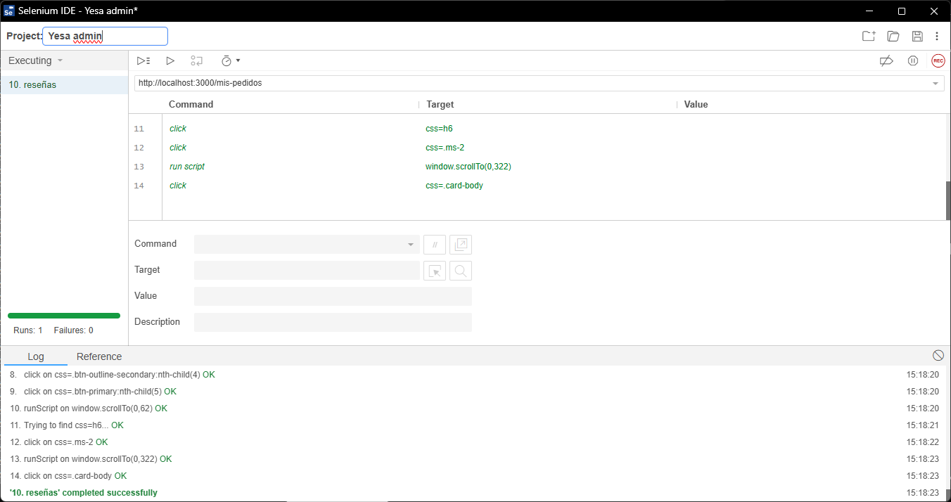
Identificador Prueba | Nombre Prueba |  | Responsable
CP16 | Reseñas |  | Juan Sánchez
Descripción | Reseñas a los productos

Servicio / Componente Probado
Reseñas de productos

Perrequisitos
Debe existir una sesion iniciada y uno o mas productos existentes en el catalogo

Método Utilizado | Instrucciones de la Prueba
Prueba de la caja negra | 1. Ir al catalogo. 2. Seleccionar un producto y ver sus detalles. 3. Abrir formulario de reseñas. 4. Llenar el formulario de reseña. 5. Enviar el formulario. 6. Recargar ventana para comprobar que la reseña se envió.

Datos Entrada |  | Salida Esperada
Código de Documento y nombre del Documento |  | Crear registro, modificar los registros y eliminar registros

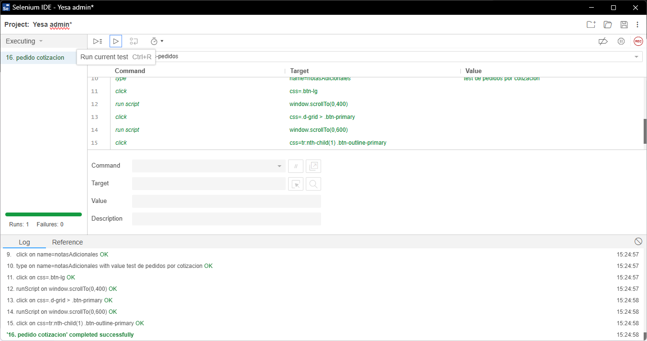
Identificador Prueba | Nombre Prueba |  | Responsable
CP17 | Pedido cotizado |  | Juan Sánchez
Descripción | Pedido hecho con una cotización

Servicio / Componente Probado
Mis cotizaciones

Perrequisitos
Debe existir una sesion iniciada y una cotización con estado de cotizado

Método Utilizado | Instrucciones de la Prueba
Prueba de la caja negra | 1. Ir a mis cotizaciones. 2. Buscar una cotización con estado de cotizado y seleccionarla. 3. Realizar un pedido con la cotizacion elegida. 4. Llenar el formulario de pedido. 5. Enviar el formulario para confirmar el pedido. 6. Consultar mis pedidos para combrodar la confirmacion del pedido

Datos Entrada |  | Salida Esperada
Conversion de cotizacion a pedido (nombre, e-mail, direccion, telefono, método de pago y notas adicionales) |  | Cotización convertida a pedido confirmado

